Overzicht
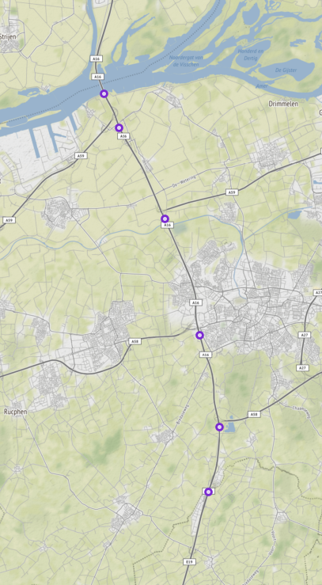
Aanvraagnaam | A16 Ri Antwerpen
Periode | 02-09-2019 tot en met 01-10-2019
Dagen van de week | werkdagen inclusief feestdagen

Geselecteerde locaties
Volgnummer | ID | Naam | Latitude | Longitude
0 | GEO0C_Z_RWSTI358300 | 016hrr072200 | 51.4860013 | 4.7352062
1 | RWS01_MONIBAS_0161hrr0453ra | 0161hrr0453ra | 51.7126427 | 4.6394358
2 | RWS01_MONIBAS_0161hrr0477ra | 0161hrr0477ra | 51.6934582 | 4.6530718
3 | RWS01_MONIBAS_0161hrr0542ra | 0161hrr0542ra | 51.6415013 | 4.6949603
4 | RWS01_MONIBAS_0161hrr0619ra | 0161hrr0619ra | 51.5753166 | 4.7270923
5 | RWS01_MONIBAS_0161hrr0681ra | 0161hrr0681ra | 51.5228064 | 4.7450494

